Ly Thuyet
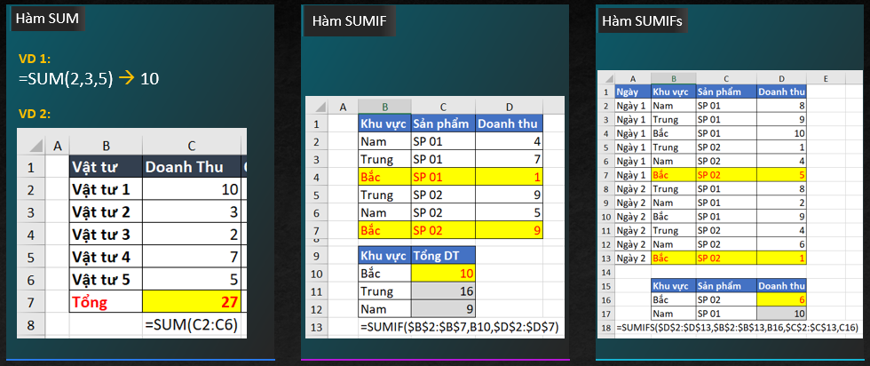
Hàm SUM | Để tính tổng các số, tổng của 1 vùng dữ liệu và tổng các vùng dữ liệu với các số

Hàm SUMIF | Kết hợp của hàm SUM và hàm IF dùng để tính tổng với chỉ 1 điều kiện

Hàm SUMIFs | Kết hợp của hàm SUM và các hàm IF dùng để tính tổng với nhiều điều kiện

Cú Pháp
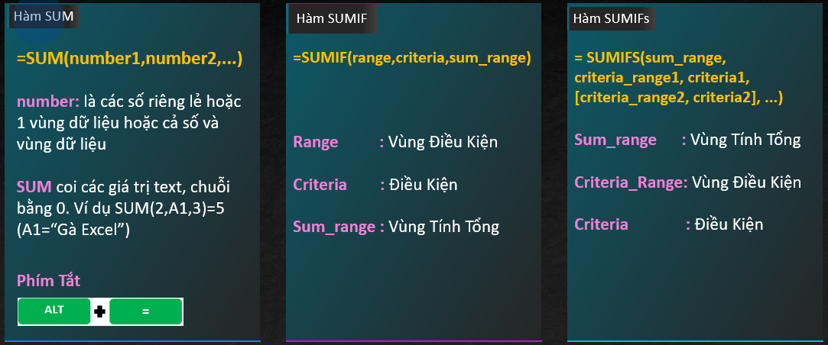

Ví Dụ

